図２－３
２０２４年度供給計画（第１年度）の各月補修量 |  |  |  |  |  |  |  |  |  |  |  | ［万kW］
 | ４月 | ５月 | ６月 | ７月 | ８月 | ９月 | １０月 | １１月 | １２月 | １月 | ２月 | ３月
水力 | 522 | 661 | 647 | 361 | 339 | 441 | 800 | 593 | 368 | 199 | 200 | 302
火力等 | 3,820 | 4,042 | 2,876 | 668 | 547 | 1,200 | 3,495 | 3,090 | 1,088 | 600 | 523 | 1,515

［万ｋＷ］

図２－４
２０２４年度供給計画（第１年度）と２０２３年度供給計画（第２年度）の各月補修量の増減 |  |  |  |  |  |  |  |  |  |  |  | ［万kW］
 | ４月 | ５月 | ６月 | ７月 | ８月 | ９月 | １０月 | １１月 | １２月 | １月 | ２月 | ３月
水力 | -32 | -39 | -41 | -2 | -2 | 28 | -72 | 64 | -60 | 21 | 5 | 23
火力等 | 604 | 602 | 490 | 300 | 381 | 424 | 759 | 724 | 538 | 315 | 306 | 192
合計 | 572 | 563 | 449 | 298 | 380 | 452 | 687 | 788 | 479 | 336 | 311 | 215

［万ｋＷ］
補修量増加

補修量減少

図２－５
第１年度（２０２４年度）における電力量（ｋＷｈ）バランス |  |  |  |  |  |  |  |  |  |  |  | （億kWh）
 | 4月 | 5月 | 6月 | 7月 | 8月 | 9月 | 10月 | 11月 | 12月 | 1月 | 2月 | 3月
需要電力量 | 626 | 606 | 643 | 743 | 767 | 669 | 634 | 654 | 772 | 810 | 737 | 719
供給電力量 | 637 | 647 | 671 | 780 | 796 | 716 | 649 | 665 | 799 | 830 | 753 | 706

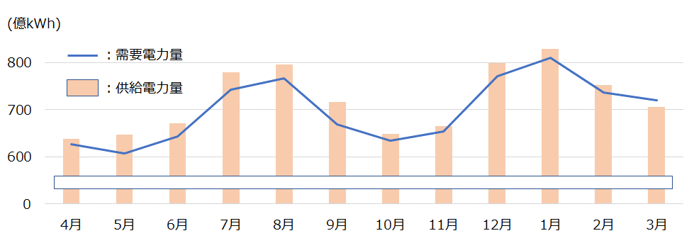

図２－6
電源別供給力の推移 |  |  |  |  |  |  |  |  |  | [万kW]
 | 2024 | 2025 | 2026 | 2027 | 2028 | 2029 | 2030 | 2031 | 2032 | 2033
水力 | 3,410 | 3,513 | 3,510 | 3,625 | 3,790 | 3,812 | 3,821 | 3,832 | 3,840 | 3,839
火力 | 12,088 | 11,937 | 11,846 | 12,227 | 11,990 | 11,999 | 12,159 | 12,074 | 12,077 | 12,069
原子力 | 789 | 773 | 744 | 744 | 744 | 744 | 744 | 744 | 653 | 563
新エネルギー等 | 2,532 | 2,617 | 1,621 | 1,675 | 1,716 | 1,783 | 1,804 | 1,839 | 1,869 | 1,907
その他 | 101 | 114 | 122 | 100 | 20 | 19 | 19 | 19 | 16 | 16

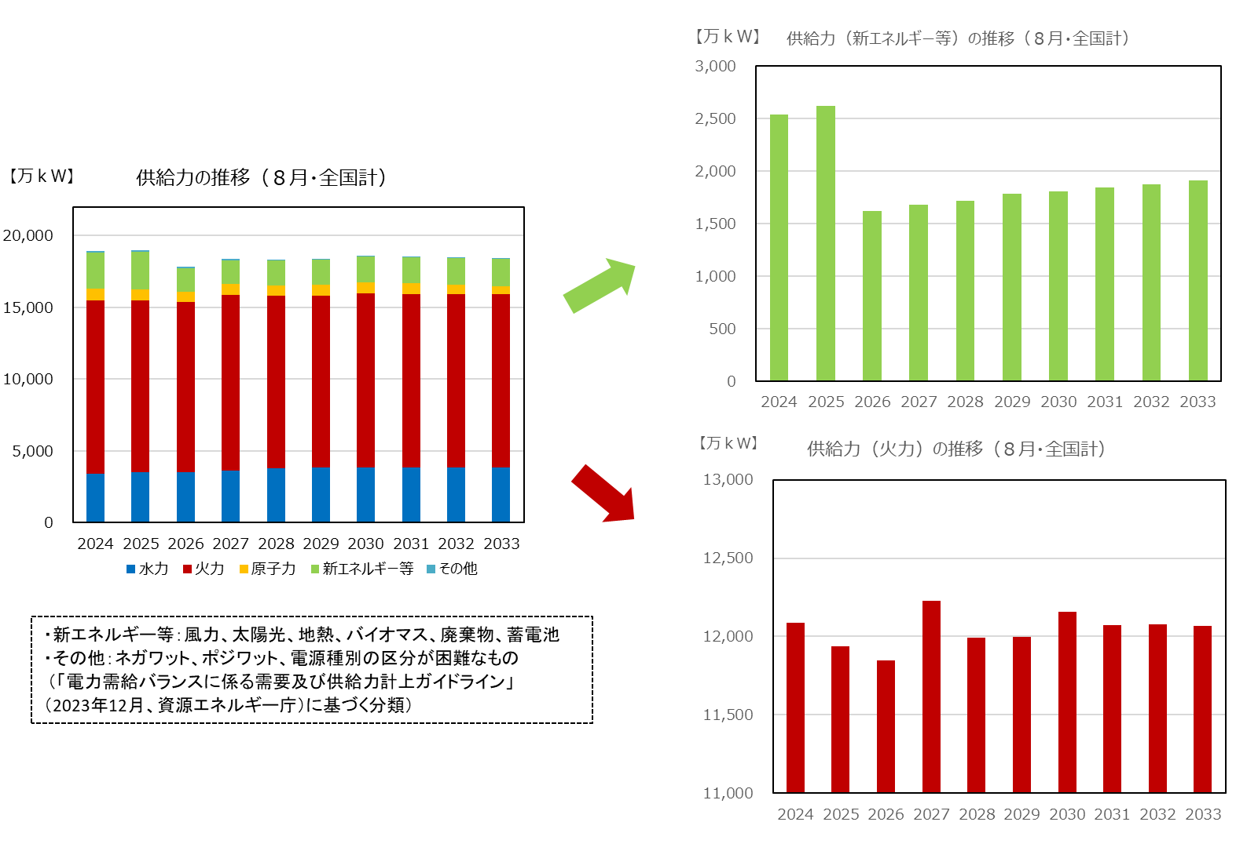

図２－7
火力休止電源の状況 |  |  |  |  |  |  |  |  |  | [万kW]
 | 2024 | 2025 | 2026 | 2027 | 2028 | 2029 | 2030 | 2031 | 2032 | 2033
休止１年以内 | 137 | 255 | 352 | 205 | 175 | 0 | 0 | 140 | 13 | 0
休止１年～３年以内 | 118 | 172 | 332 | 135 | 120 | 295 | 175 | 0 | 140 | 153
休止３年超過 | 373 | 456 | 551 | 568 | 703 | 703 | 823 | 998 | 998 | 998

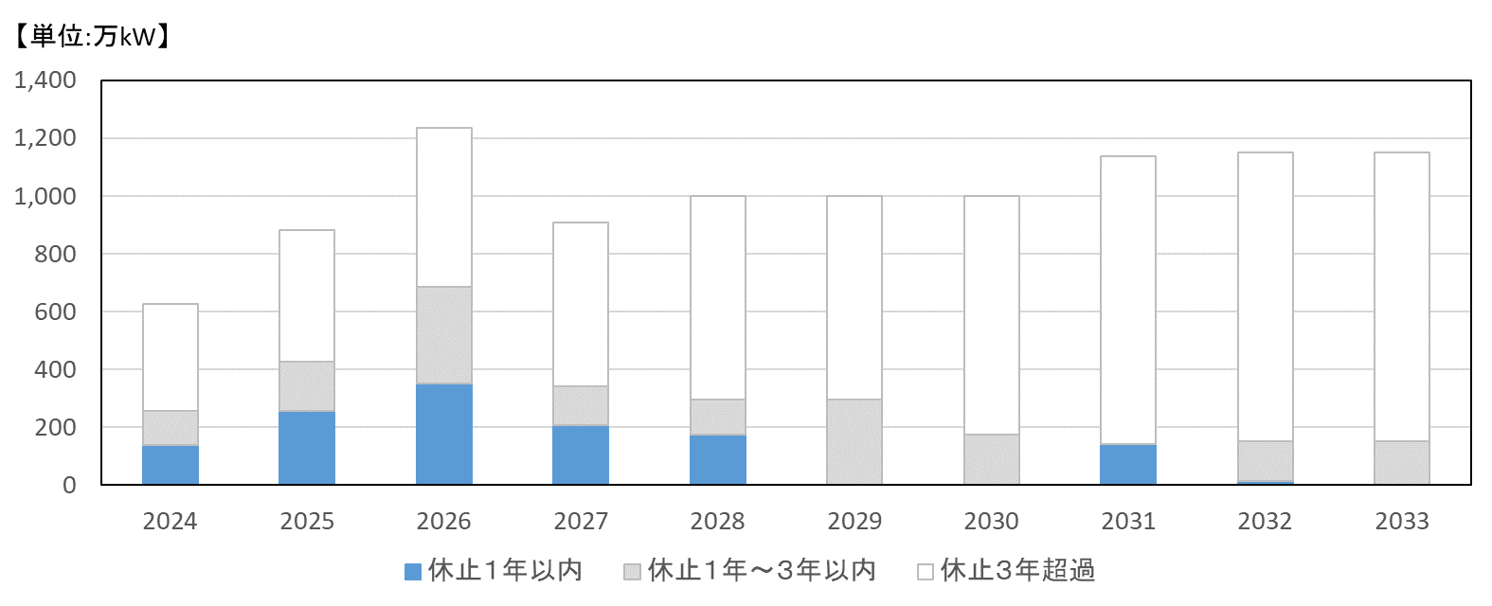

図３－１
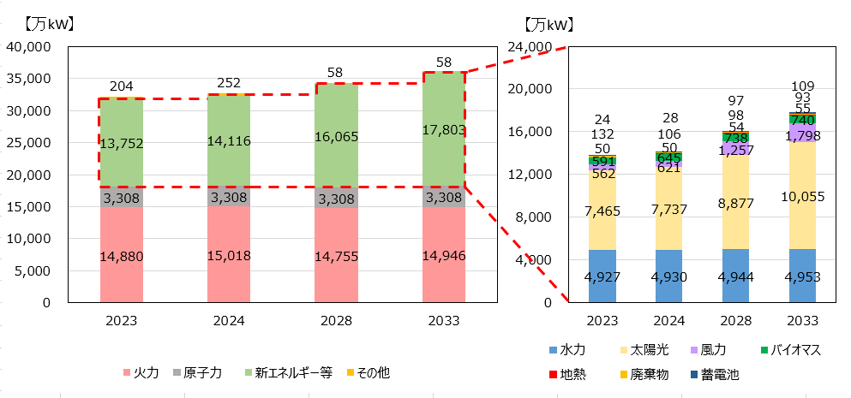
設備容量（全国合計） |  |  |  |  | 【万kW】
種類 |  | 2023 | 2024 | 2028 | 2033
火力 |  | 14,880 | 15,018 | 14,755 | 14,946
 | 石炭 | 5,221 | 5,196 | 5,005 | 4,995
 | ＬＮＧ | 7,942 | 8,178 | 8,156 | 8,354
 | 石油他 | 1,717 | 1,645 | 1,594 | 1,598
原子力 |  | 3,308 | 3,308 | 3,308 | 3,308
新エネルギー等 |  | 13,752 | 14,116 | 16,065 | 17,803
 | 一般水力 | 2,192 | 2,196 | 2,210 | 2,219
 | 揚水 | 2,734 | 2,734 | 2,734 | 2,734
 | 風力 | 562 | 621 | 1,257 | 1,798
 | 太陽光 | 7,465 | 7,737 | 8,877 | 10,055
 | 地熱 | 50 | 50 | 54 | 55
 | バイオマス | 591 | 645 | 738 | 740
 | 廃棄物 | 132 | 106 | 98 | 93
 | 蓄電池 | 24 | 28 | 97 | 109
その他 |  | 204 | 252 | 58 | 58
合計 |  | 32,144 | 32,695 | 34,186 | 36,116

図３－２
エリア別の電源種別の設備容量比率（２０２３年度末） |  |  |  |  |  |  |  |  |  |  | [%]
 |  | 北海道 | 東北 | 東京 | 中部 | 北陸 | 関西 | 中国 | 四国 | 九州 | 沖縄
水力発電所 | 一般水力 | 9.3% | 8.9% | 4.4% | 6.3% | 24.0% | 8.9% | 4.4% | 7.1% | 5.0% | 0.1%
 | 揚水 | 5.9% | 1.3% | 12.3% | 8.8% | 1.0% | 11.5% | 9.4% | 5.0% | 6.4% | ー
火力発電所 | 石炭 | 19.2% | 22.5% | 10.1% | 11.4% | 27.3% | 11.9% | 24.0% | 34.3% | 20.9% | 34.6%
 | ＬＮＧ | 5.0% | 22.8% | 36.6% | 34.7% | 8.7% | 23.1% | 11.2% | 6.7% | 11.6% | 19.2%
 | 石油他 | 15.4% | 2.4% | 3.0% | 4.0% | 7.0% | 6.9% | 8.0% | 9.2% | 4.9% | 28.9%
原子力 |  | 15.2% | 7.6% | 9.9% | 7.5% | 16.5% | 17.3% | 3.6% | 7.0% | 11.6% | ー
新エネルギー等 | 風力 | 8.5% | 5.8% | 0.3% | 0.8% | 1.7% | 0.5% | 1.5% | 2.0% | 1.8% | 0.5%
 | 太陽光 | 16.5% | 24.1% | 21.6% | 23.9% | 12.5% | 17.2% | 31.3% | 25.5% | 33.6% | 14.5%
 | その他 新エネ | 4.2% | 3.9% | 1.6% | 1.5% | 1.3% | 1.9% | 5.0% | 2.9% | 3.5% | 2.1%
その他 |  | 0.8% | 0.6% | 0.2% | 1.1% | 0.0% | 0.8% | 1.4% | 0.2% | 0.8% | 0.1%

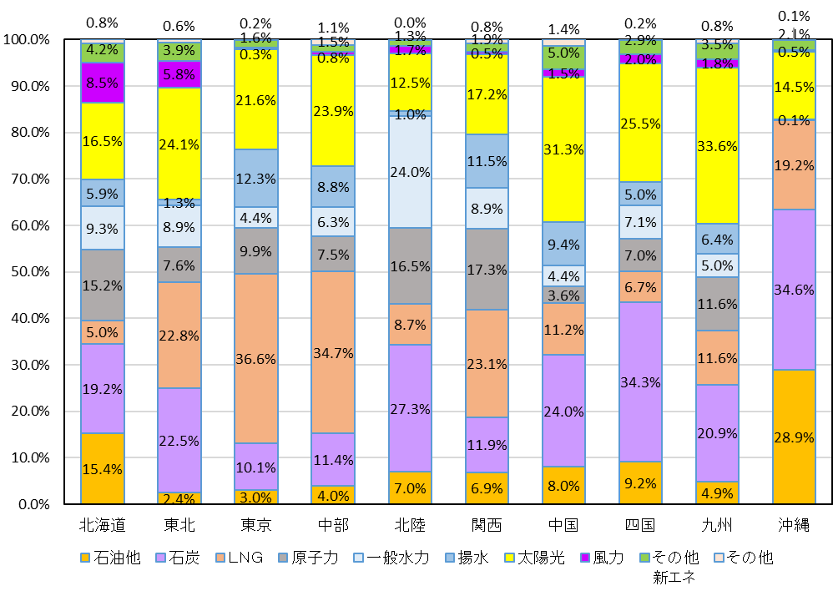

図３－３
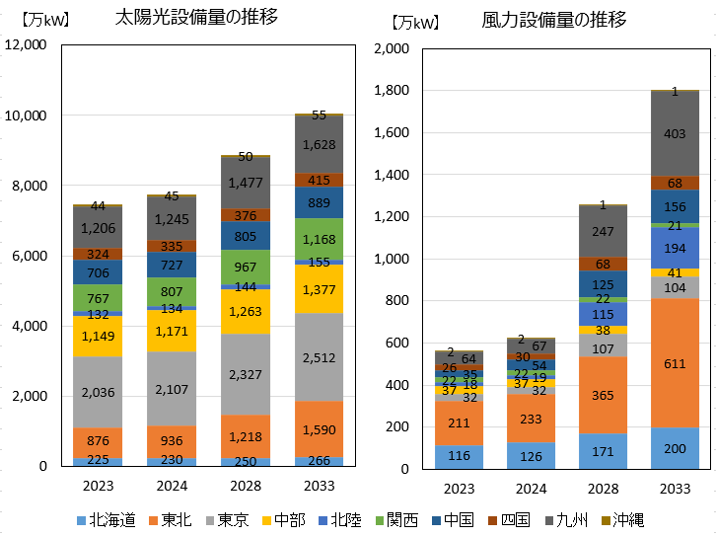
エリア別太陽光・風力設備容量の推移 |  |  |  |  | [万kW]
太陽光 |  | 2023 | 2024 | 2028 | 2033
 | 北海道 | 225 | 230 | 250 | 266
 | 東北 | 876 | 936 | 1,218 | 1,590
 | 東京 | 2,036 | 2,107 | 2,327 | 2,512
 | 中部 | 1,149 | 1,171 | 1,263 | 1,377
 | 北陸 | 132 | 134 | 144 | 155
 | 関西 | 767 | 807 | 967 | 1,168
 | 中国 | 706 | 727 | 805 | 889
 | 四国 | 324 | 335 | 376 | 415
 | 九州 | 1,206 | 1,245 | 1,477 | 1,628
 | 沖縄 | 44 | 45 | 50 | 55

 |  |  |  |  | [万kW]
風力 |  | 2023 | 2024 | 2028 | 2033
 | 北海道 | 116 | 126 | 171 | 200
 | 東北 | 211 | 233 | 365 | 611
 | 東京 | 32 | 32 | 107 | 104
 | 中部 | 37 | 37 | 38 | 41
 | 北陸 | 18 | 19 | 115 | 194
 | 関西 | 22 | 22 | 22 | 21
 | 中国 | 35 | 54 | 125 | 156
 | 四国 | 26 | 30 | 68 | 68
 | 九州 | 64 | 67 | 247 | 403
 | 沖縄 | 2 | 2 | 1 | 1

図３－４
火力発電の電源開発及び休廃止計画（設備量ベース、２０２４年度からの累計値）
2024年度供給計画 |  |  |  |  |  |  |  |  |  | 【万kW】
 | 2024 | 2025 | 2026 | 2027 | 2028 | 2029 | 2030 | 2031 | 2032 | 2033
石炭（新増設） | 0 | 0 | 0 | 0 | 0 | 0 | 0 | 0 | 0 | 0
ＬＮＧ（新増設） | 244 | 369 | 432 | 432 | 432 | 497 | 626 | 626 | 641 | 641
石油他（新増設） | 0 | 0 | 0 | 0 | 0 | 0 | 0 | 0 | 0 | 0
石炭（休廃止） | △ 58 | △ 158 | △ 183 | △ 208 | △ 208 | △ 208 | △ 208 | △ 348 | △ 360 | △ 360
ＬＮＧ（休廃止） | 24 | △ 192 | △ 544 | △ 277 | △ 307 | △ 307 | △ 307 | △ 307 | △ 318 | △ 318
石油他（休廃止） | △ 95 | △ 159 | △ 169 | △ 109 | △ 169 | △ 169 | △ 169 | △ 169 | △ 182 | △ 182
合計 | 115 | △ 140 | △ 464 | △ 162 | △ 251 | △ 187 | △ 58 | △ 198 | △ 218 | △ 218
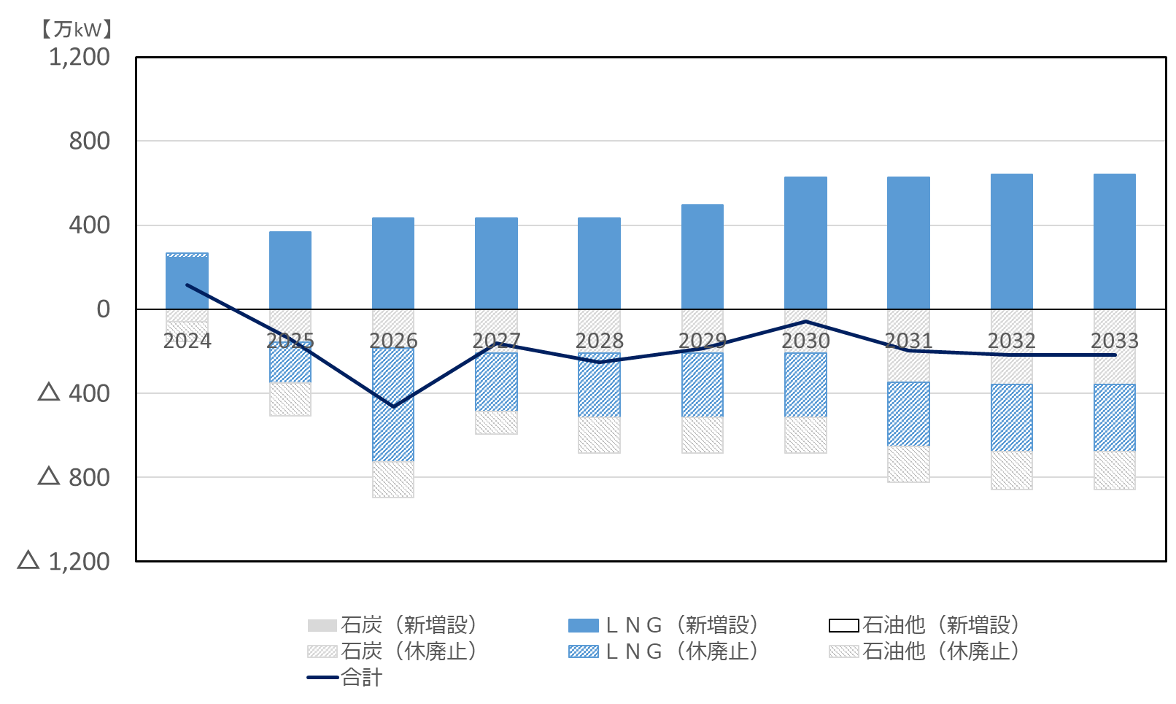

新増設分
休廃止分

参考：202３年度供給計画 |  |  |  |  |  |  |  |  |  | 【万kW】
 | 2024 | 2025 | 2026 | 2027 | 2028 | 2029 | 2030 | 2031 | 2032 | 2033
石炭（新増設） | 0 | 0 | 0 | 0 | 0 | 0 | 0 | 0 | 0 | -
ＬＮＧ（新増設） | 244 | 369 | 431 | 431 | 431 | 431 | 431 | 431 | 431 | -
石油他（新増設） | 0 | 0 | 0 | 0 | 0 | 0 | 0 | 0 | 0 | -
石炭（休廃止） | △ 36 | △ 36 | △ 86 | △ 86 | △ 86 | △ 86 | △ 86 | △ 226 | △ 226 | -
ＬＮＧ（休廃止） | 38 | △ 177 | △ 530 | △ 292 | △ 292 | △ 292 | △ 292 | △ 292 | △ 292 | -
石油他（休廃止） | △ 60 | △ 60 | △ 60 | △ 110 | △ 110 | △ 110 | △ 110 | △ 110 | △ 110 | -
合計 | 186 | 96 | △ 245 | △ 58 | △ 58 | △ 58 | △ 58 | △ 198 | △ 198 | -

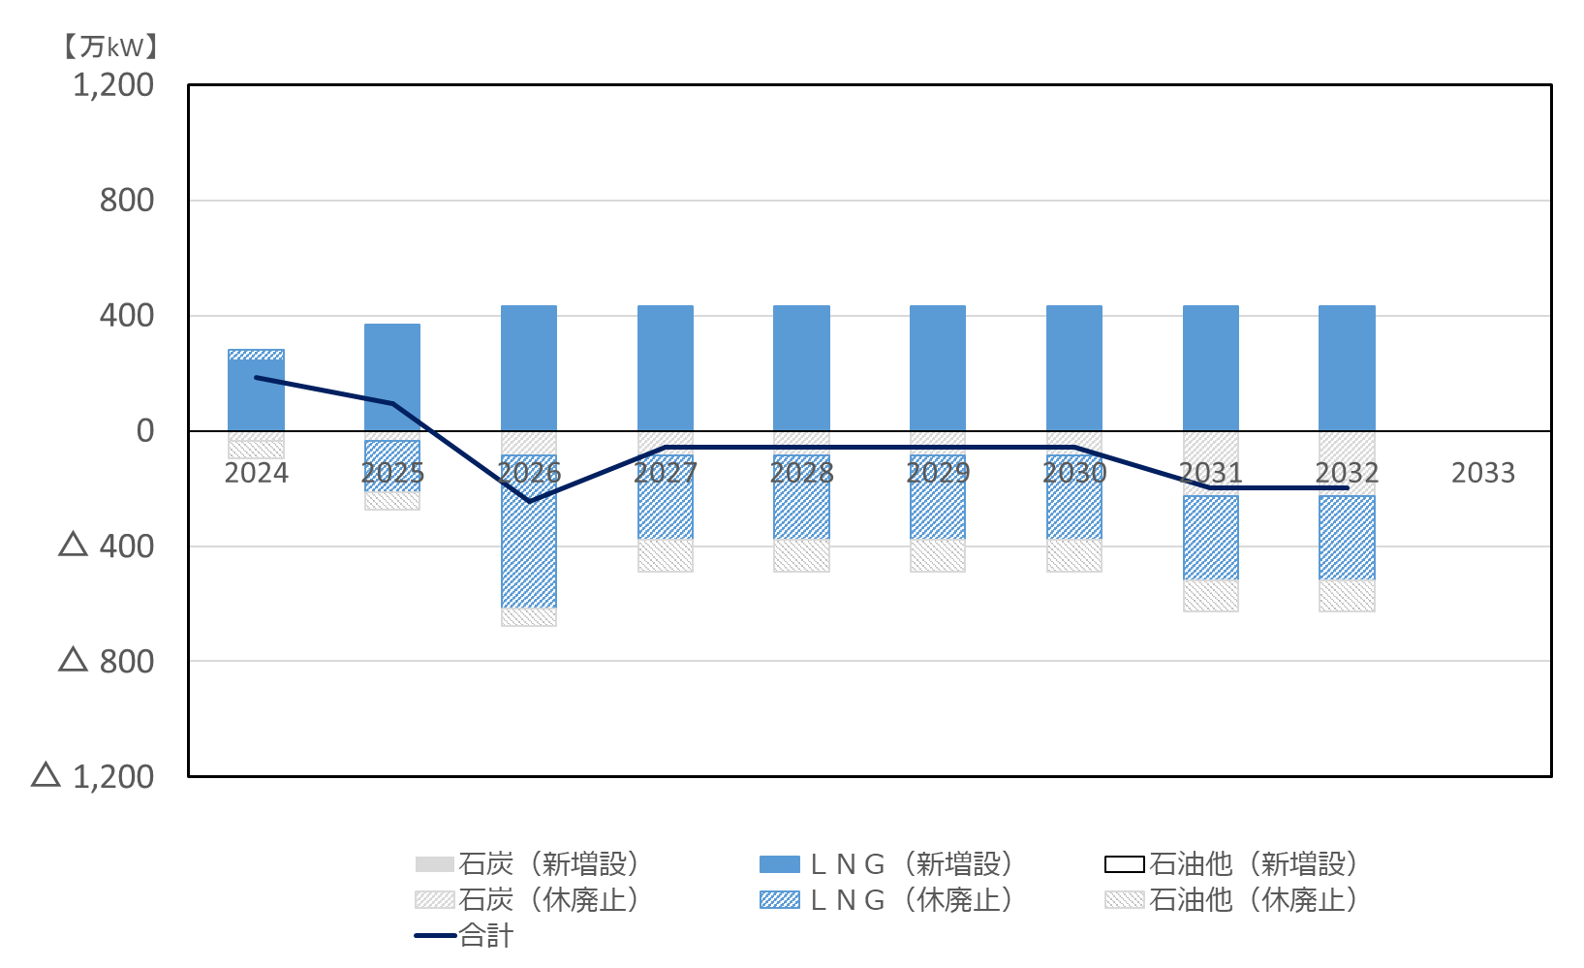

新増設分
休廃止分

図３－５
調整能力の推移 |  |  |  |  |  |  |  |  |  |  | [万kW]
 | 2023 | 2024 | 2025 | 2026 | 2027 | 2028 | 2029 | 2030 | 2031 | 2032 | 2033
一般水力 | 144 | 171 | 167 | 156 | 157 | 157 | 157 | 157 | 160 | 160 | 160
揚水 | 2,336 | 2,155 | 2,209 | 2,117 | 2,224 | 2,347 | 2,354 | 2,362 | 2,365 | 2,369 | 2,369
石炭 | 2,141 | 2,051 | 2,238 | 2,256 | 2,251 | 2,251 | 2,251 | 2,251 | 2,157 | 2,157 | 2,157
LNG | 3,480 | 3,701 | 3,470 | 3,382 | 3,665 | 3,554 | 3,553 | 3,652 | 3,681 | 3,685 | 3,685
石油他 | 492 | 421 | 340 | 320 | 408 | 359 | 359 | 359 | 359 | 359 | 359
蓄電池 | 14 | 21 | 25 | 42 | 67 | 73 | 84 | 84 | 84 | 84 | 84
ネガワット | 1 | 1 | 2 | 2 | 2 | 2 | 2 | 2 | 2 | 2 | 2
新エネ・その他 | 0 | 0 | 0 | 0 | 0 | 0 | 0 | 0 | 0 | 0 | 0
合計 | 8,609 | 8,520 | 8,451 | 8,274 | 8,774 | 8,743 | 8,760 | 8,867 | 8,808 | 8,816 | 8,816
需要比率 | 55% | 54% | 54% | 52% | 55% | 55% | 55% | 55% | 55% | 55% | 55%
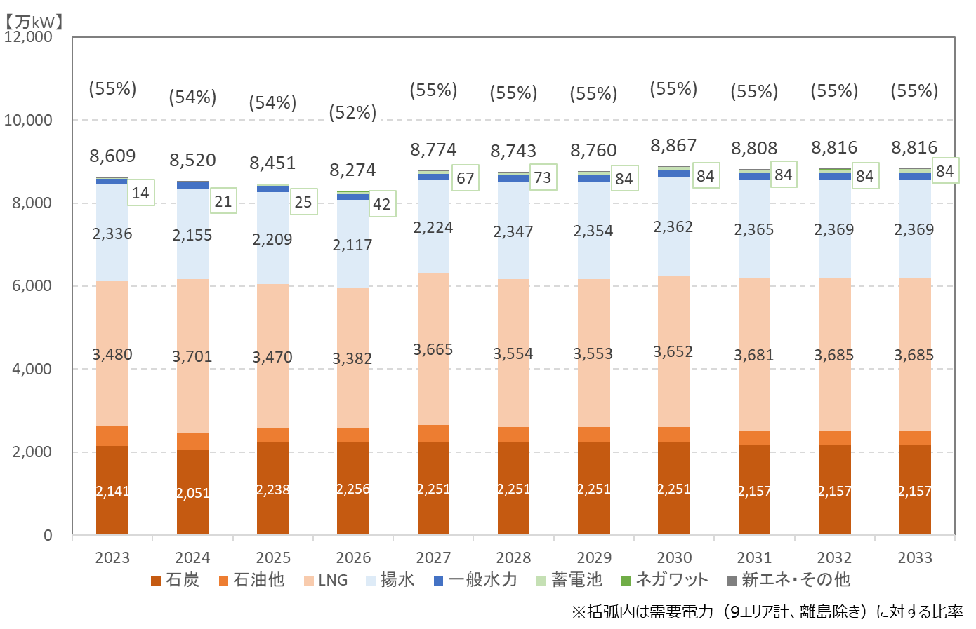

図３－６
２０２３年度のエリア別発電電力量（送電端）の比率 |  |  |  |  |  |  |  |  |  |  | [%]
 |  | 北海道 | 東北 | 東京 | 中部 | 北陸 | 関西 | 中国 | 四国 | 九州 | 沖縄
水力発電所 | 一般水力 | 15.5% | 9.4% | 4.6% | 9.5% | 25.2% | 9.5% | 5.7% | 8.1% | 4.5% | 0.1%
 | 揚水 | 0.3% | 0.1% | 1.7% | 1.0% | 0.1% | 1.2% | 1.3% | 0.8% | 1.4% | ー
火力発電所 | 石炭 | 37.9% | 39.1% | 19.7% | 22.2% | 50.0% | 21.8% | 47.1% | 50.5% | 33.3% | 50.8%
 | ＬＮＧ | 10.8% | 30.7% | 58.2% | 49.2% | 9.6% | 26.3% | 14.3% | 5.4% | 6.7% | 23.8%
 | 石油他 | 7.4% | 2.1% | 3.3% | 0.8% | 7.0% | 0.4% | 5.4% | 4.4% | 3.3% | 14.6%
原子力 |  | ー | ー | ー | ー | ー | 30.3% | ー | 16.2% | 30.1% | ー
新エネルギー等 | 風力 | 8.9% | 3.7% | 0.2% | 0.6% | 0.9% | 0.3% | 0.7% | 1.2% | 0.9% | 0.3%
 | 太陽光 | 10.1% | 9.1% | 9.9% | 13.1% | 5.3% | 7.3% | 15.0% | 10.1% | 12.9% | 5.9%
 | その他 新エネ | 8.5% | 5.9% | 2.4% | 3.5% | 1.9% | 2.9% | 10.2% | 3.2% | 6.9% | 4.5%
その他 |  | 0.7% | 0.0% | 0.0% | 0.0% | ー | 0.0% | 0.4% | 0.1% | 0.0% | ー

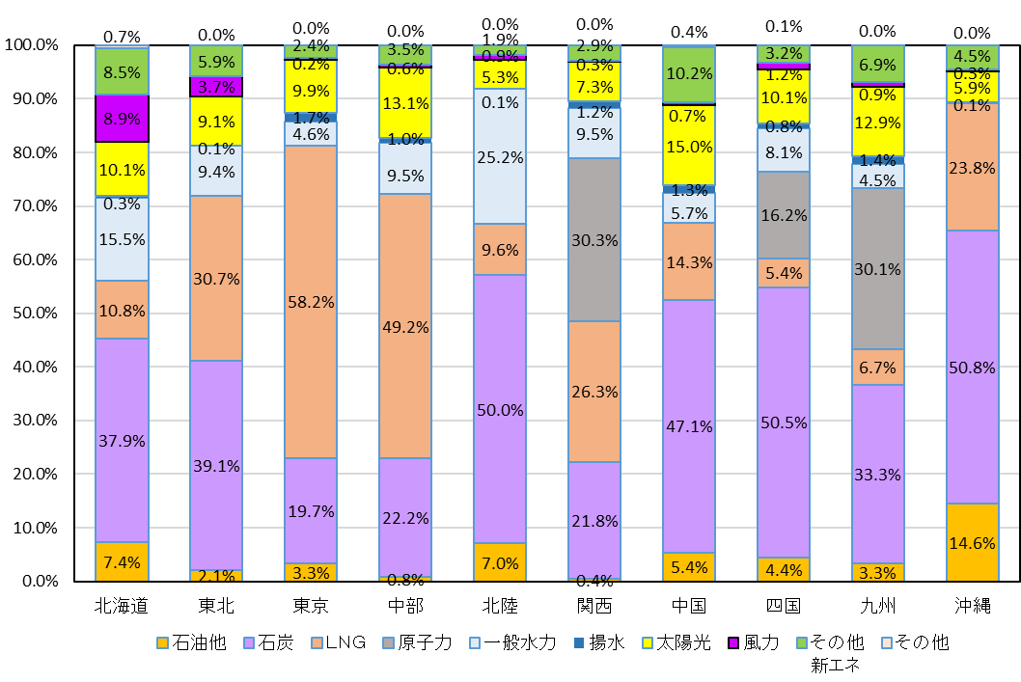

図３－７
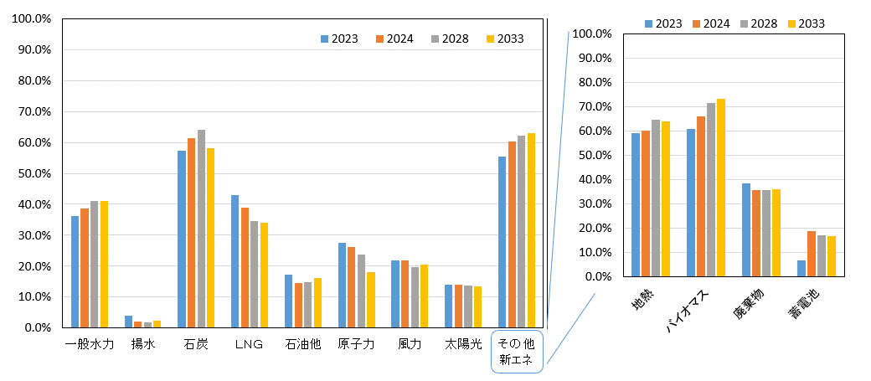
設備利用率の推移（全国合計） |  |  |  |  | [%]
 |  | 2023 | 2024 | 2028 | 2033
水力発電所 | 一般水力 | 36.1% | 38.7% | 41.0% | 41.2%
 | 揚水 | 4.1% | 2.1% | 1.9% | 2.4%
火力発電所 | 石炭 | 57.4% | 61.4% | 64.2% | 58.2%
 | ＬＮＧ | 42.9% | 38.8% | 34.6% | 34.0%
 | 石油他 | 17.2% | 14.6% | 14.7% | 16.1%
原子力発電所 | 原子力 | 27.5% | 26.1% | 23.8% | 18.2%
新エネルギー等 | 風力 | 21.9% | 22.0% | 19.7% | 20.6%
 | 太陽光 | 14.0% | 14.0% | 13.8% | 13.4%
 | 地熱 | 59.2% | 60.1% | 64.5% | 64.1%
 | バイオマス | 61.0% | 66.1% | 71.4% | 73.2%
 | 廃棄物 | 38.3% | 35.7% | 35.5% | 36.1%
 | 蓄電池 | 6.7% | 18.7% | 17.2% | 16.8%

図４－２
鉄塔(66kV～500kV)の経年分布 |  |  | 一般送配電事業者10社の設備（2020年度末時点）
[基]
設備量合計 | 製造年度
 | 1900 | 1901 | 1902 | 1903 | 1904 | 1905 | 1906 | 1907 | 1908 | 1909 | 1910 | 1911 | 1912 | 1913 | 1914 | 1915 | 1916 | 1917 | 1918 | 1919 | 1920 | 1921 | 1922 | 1923 | 1924 | 1925 | 1926 | 1927 | 1928 | 1929 | 1930 | 1931 | 1932 | 1933 | 1934 | 1935 | 1936 | 1937 | 1938 | 1939 | 1940 | 1941 | 1942 | 1943 | 1944 | 1945 | 1946 | 1947 | 1948 | 1949 | 1950 | 1951 | 1952 | 1953 | 1954 | 1955 | 1956 | 1957 | 1958 | 1959 | 1960 | 1961 | 1962 | 1963 | 1964 | 1965 | 1966 | 1967 | 1968 | 1969 | 1970 | 1971 | 1972 | 1973 | 1974 | 1975 | 1976 | 1977 | 1978 | 1979 | 1980 | 1981 | 1982 | 1983 | 1984 | 1985 | 1986 | 1987 | 1988 | 1989 | 1990 | 1991 | 1992 | 1993 | 1994 | 1995 | 1996 | 1997 | 1998 | 1999 | 2000 | 2001 | 2002 | 2003 | 2004 | 2005 | 2006 | 2007 | 2008 | 2009 | 2010 | 2011 | 2012 | 2013 | 2014 | 2015 | 2016 | 2017 | 2018 | 2019 | 2020
228,014 | 0 | 0 | 0 | 0 | 0 | 0 | 0 | 0 | 0 | 0 | 0 | 0 | 0 | 0 | 277 | 0 | 0 | 0 | 0 | 83 | 136 | 190 | 614 | 1,277 | 419 | 462 | 655 | 877 | 446 | 1,469 | 745 | 79 | 93 | 203 | 98 | 541 | 283 | 550 | 262 | 236 | 442 | 212 | 223 | 162 | 60 | 109 | 9 | 53 | 0 | 200 | 233 | 419 | 844 | 1,152 | 1,297 | 557 | 781 | 1,351 | 1,390 | 1,280 | 2,150 | 2,296 | 2,448 | 3,045 | 2,082 | 3,084 | 3,023 | 3,744 | 4,167 | 6,006 | 5,772 | 6,480 | 7,368 | 6,993 | 6,638 | 5,379 | 4,460 | 5,669 | 5,090 | 6,745 | 5,457 | 8,062 | 5,350 | 4,992 | 3,813 | 3,808 | 4,502 | 4,252 | 4,486 | 4,104 | 3,842 | 3,889 | 4,514 | 4,787 | 3,685 | 3,920 | 3,490 | 3,252 | 3,466 | 3,238 | 2,522 | 2,529 | 1,641 | 1,409 | 1,013 | 901 | 1,227 | 1,241 | 1,142 | 1,145 | 1,040 | 1,439 | 980 | 851 | 1,392 | 1,199 | 1,123 | 1,324 | 1,213 | 1,120 | 1,246

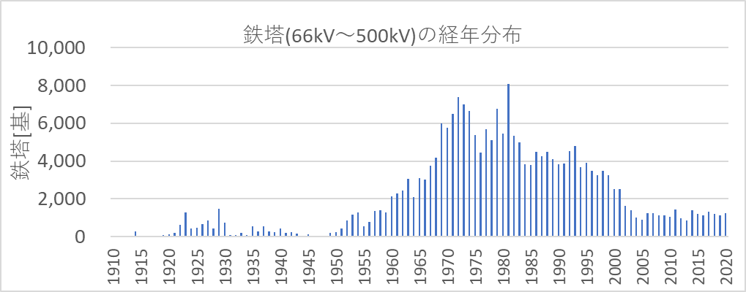

図４－３
変圧器(66kV～500kV,油入)の経年分布 |  |  | 一般送配電事業者10社の設備（2020年度末時点）
[台]
設備量合計 | 製造年度
 | 1900 | 1901 | 1902 | 1903 | 1904 | 1905 | 1906 | 1907 | 1908 | 1909 | 1910 | 1911 | 1912 | 1913 | 1914 | 1915 | 1916 | 1917 | 1918 | 1919 | 1920 | 1921 | 1922 | 1923 | 1924 | 1925 | 1926 | 1927 | 1928 | 1929 | 1930 | 1931 | 1932 | 1933 | 1934 | 1935 | 1936 | 1937 | 1938 | 1939 | 1940 | 1941 | 1942 | 1943 | 1944 | 1945 | 1946 | 1947 | 1948 | 1949 | 1950 | 1951 | 1952 | 1953 | 1954 | 1955 | 1956 | 1957 | 1958 | 1959 | 1960 | 1961 | 1962 | 1963 | 1964 | 1965 | 1966 | 1967 | 1968 | 1969 | 1970 | 1971 | 1972 | 1973 | 1974 | 1975 | 1976 | 1977 | 1978 | 1979 | 1980 | 1981 | 1982 | 1983 | 1984 | 1985 | 1986 | 1987 | 1988 | 1989 | 1990 | 1991 | 1992 | 1993 | 1994 | 1995 | 1996 | 1997 | 1998 | 1999 | 2000 | 2001 | 2002 | 2003 | 2004 | 2005 | 2006 | 2007 | 2008 | 2009 | 2010 | 2011 | 2012 | 2013 | 2014 | 2015 | 2016 | 2017 | 2018 | 2019 | 2020
14,154 | 0 | 0 | 0 | 0 | 0 | 0 | 0 | 0 | 0 | 0 | 0 | 0 | 0 | 0 | 0 | 0 | 0 | 0 | 0 | 0 | 0 | 0 | 0 | 0 | 0 | 0 | 2 | 4 | 0 | 0 | 0 | 0 | 0 | 0 | 1 | 0 | 0 | 0 | 0 | 0 | 0 | 0 | 0 | 1 | 1 | 0 | 0 | 0 | 0 | 1 | 0 | 0 | 0 | 0 | 0 | 3 | 3 | 6 | 4 | 7 | 8 | 12 | 15 | 12 | 21 | 44 | 81 | 79 | 101 | 154 | 234 | 275 | 272 | 312 | 315 | 178 | 280 | 325 | 410 | 379 | 340 | 252 | 183 | 130 | 216 | 279 | 401 | 383 | 366 | 356 | 486 | 565 | 534 | 473 | 316 | 282 | 298 | 267 | 244 | 187 | 191 | 163 | 117 | 82 | 81 | 96 | 109 | 154 | 203 | 205 | 210 | 214 | 235 | 262 | 205 | 246 | 261 | 260 | 263 | 256 | 243

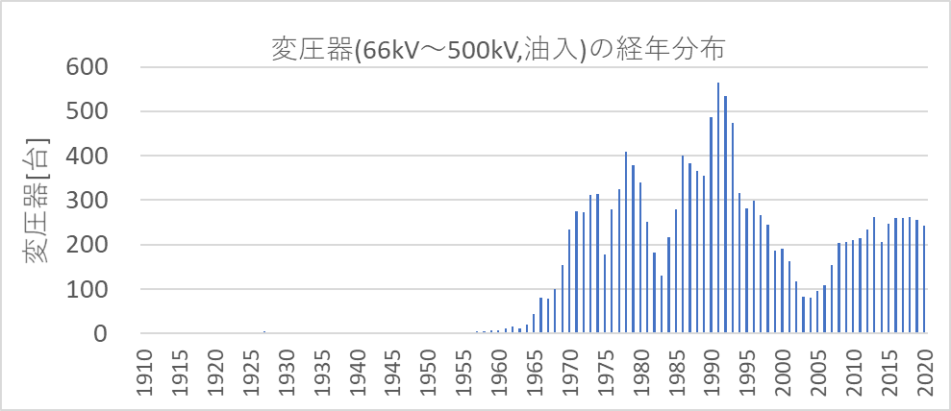

図４－４
コンクリート柱(6.6kV以下)の経年分布 |  |  | 一般送配電事業者10社の設備（2020年度末時点）
[本]
設備量合計 | 製造年度
 | 1900 | 1901 | 1902 | 1903 | 1904 | 1905 | 1906 | 1907 | 1908 | 1909 | 1910 | 1911 | 1912 | 1913 | 1914 | 1915 | 1916 | 1917 | 1918 | 1919 | 1920 | 1921 | 1922 | 1923 | 1924 | 1925 | 1926 | 1927 | 1928 | 1929 | 1930 | 1931 | 1932 | 1933 | 1934 | 1935 | 1936 | 1937 | 1938 | 1939 | 1940 | 1941 | 1942 | 1943 | 1944 | 1945 | 1946 | 1947 | 1948 | 1949 | 1950 | 1951 | 1952 | 1953 | 1954 | 1955 | 1956 | 1957 | 1958 | 1959 | 1960 | 1961 | 1962 | 1963 | 1964 | 1965 | 1966 | 1967 | 1968 | 1969 | 1970 | 1971 | 1972 | 1973 | 1974 | 1975 | 1976 | 1977 | 1978 | 1979 | 1980 | 1981 | 1982 | 1983 | 1984 | 1985 | 1986 | 1987 | 1988 | 1989 | 1990 | 1991 | 1992 | 1993 | 1994 | 1995 | 1996 | 1997 | 1998 | 1999 | 2000 | 2001 | 2002 | 2003 | 2004 | 2005 | 2006 | 2007 | 2008 | 2009 | 2010 | 2011 | 2012 | 2013 | 2014 | 2015 | 2016 | 2017 | 2018 | 2019 | 2020
21,326,290 | 0 | 0 | 0 | 0 | 0 | 0 | 0 | 0 | 0 | 0 | 0 | 0 | 0 | 0 | 0 | 0 | 0 | 0 | 0 | 0 | 0 | 0 | 0 | 0 | 0 | 2 | 0 | 0 | 0 | 0 | 0 | 0 | 0 | 0 | 0 | 0 | 0 | 0 | 1 | 1 | 20 | 9 | 11 | 12 | 12 | 27 | 25 | 28 | 21 | 29 | 524 | 462 | 177 | 274 | 1,654 | 3,152 | 5,416 | 6,040 | 6,649 | 9,988 | 19,730 | 27,990 | 26,554 | 44,935 | 68,173 | 93,912 | 111,440 | 137,186 | 157,701 | 188,786 | 196,000 | 217,070 | 250,302 | 320,927 | 308,736 | 276,946 | 322,467 | 387,688 | 538,057 | 581,758 | 566,903 | 608,101 | 591,896 | 597,588 | 630,843 | 582,681 | 624,440 | 599,241 | 579,477 | 542,390 | 509,476 | 514,794 | 527,802 | 533,368 | 528,113 | 525,791 | 518,301 | 493,542 | 453,674 | 445,818 | 410,931 | 362,830 | 341,229 | 314,645 | 311,333 | 317,751 | 318,320 | 313,018 | 301,076 | 277,810 | 272,447 | 272,907 | 252,550 | 263,882 | 267,509 | 256,345 | 250,786 | 239,226 | 226,594 | 240,197 | 229,773

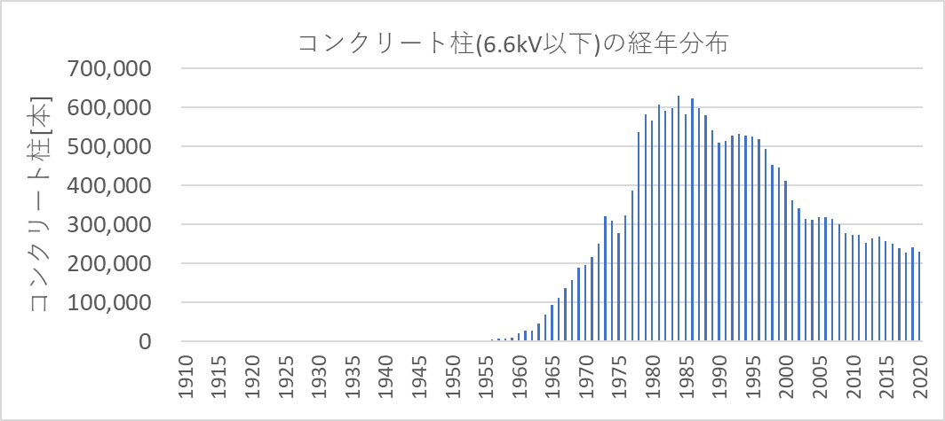

図５－１・２
エリア外との取引電力 |  |  |  |  |  |  |  |  | [万kW] | エリア外との取引電力の需要電力に対する比率 |  |  |  |  |  |  |  |  | [%]
 | 北海道 | 東北 | 東京 | 中部 | 北陸 | 関西 | 中国 | 四国 | 九州 |  | 北海道 | 東北 | 東京 | 中部 | 北陸 | 関西 | 中国 | 四国 | 九州
北海道 |  | -1 | 1 | 0 | 0 | 0 |  |  |  | 北海道 |  | -0.1% | 0.0% | 0.0% | 0.0% | 0.0%
東北 | 1 |  | 292 |  | 0 | 21 | -2 |  | 1 | 東北 | 0.3% |  | 5.4% |  | 0.0% | 0.8% | -0.1% |  | 0.1%
東京 | -1 | -292 |  | -2 | -8 | -15 | -4 | -5 | -12 | 東京 | -0.3% | -22.5% |  | -0.1% | -1.6% | -0.6% | -0.3% | -1.0% | -0.8%
中部 | 0 |  | 2 |  | 1 | -69 | 2 |  | 1 | 中部 | 0.0% |  | 0.0% |  | 0.1% | -2.6% | 0.2% |  | 0.0%
北陸 | 0 | 0 | 8 | -1 |  | -44 | 0 | 15 | 0 | 北陸 | 0.0% | 0.0% | 0.1% | 0.0% |  | -1.7% | 0.0% | 3.1% | 0.0%
関西 | 0 | -21 | 15 | 69 | 44 |  | 77 | -98 | 73 | 関西 | 0.0% | -1.6% | 0.3% | 2.9% | 9.4% |  | 7.4% | -20.6% | 4.7%
中国 |  | 2 | 4 | -2 | 0 | -77 |  | -47 | -113 | 中国 |  | 0.1% | 0.1% | -0.1% | 0.0% | -2.9% |  | -9.8% | -7.3%
四国 |  |  | 5 |  | -15 | 98 | 47 |  | -32 | 四国 |  |  | 0.1% |  | -3.2% | 3.7% | 4.5% |  | -2.1%
九州 |  | -1 | 12 | -1 | 0 | -73 | 113 | 32 |  | 九州 |  | -0.1% | 0.2% | 0.0% | -0.1% | -2.7% | 10.8% | 6.7%
送受合計 | 0 | -314 | 338 | 65 | 23 | -159 | 232 | -103 | -82 | 送受合計 | -0.1% | -24.1% | 6.3% | 2.7% | 4.7% | -6.0% | 22.4% | -21.5% | -5.3%

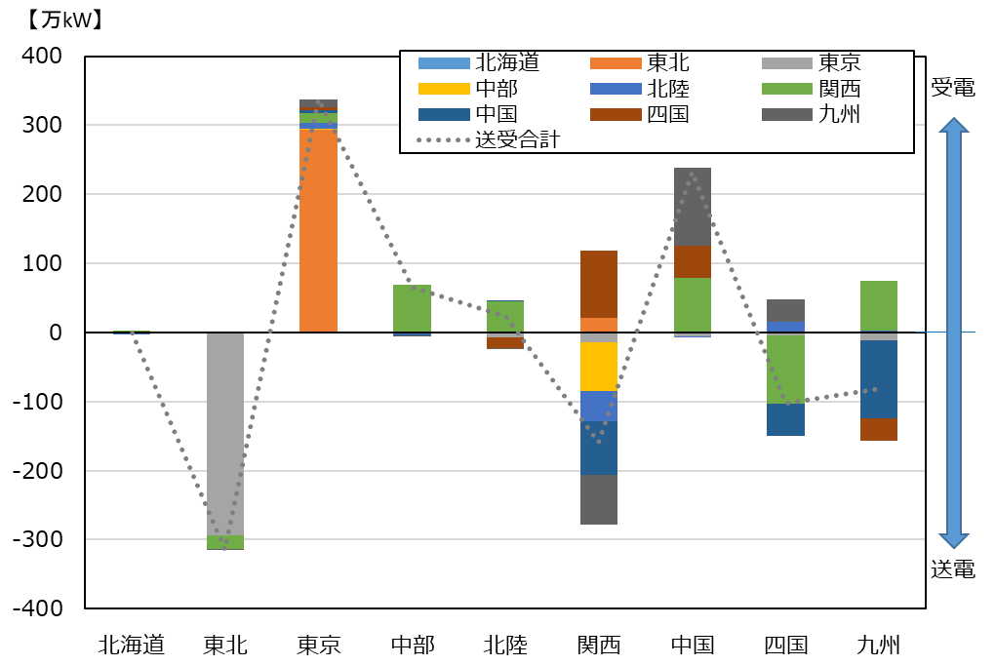
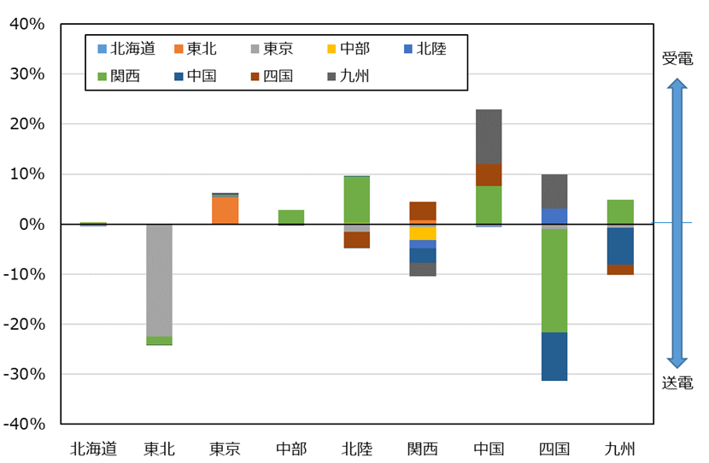

図５－３・４
川田
エリア外との取引電力量 |  |  |  |  |  |  |  |  | [億kWh] | エリア外との取引電力量の需要電力量に対する比率 |  |  |  |  |  |  |  |  | [%]
 | 北海道 | 東北 | 東京 | 中部 | 北陸 | 関西 | 中国 | 四国 | 九州 |  | 北海道 | 東北 | 東京 | 中部 | 北陸 | 関西 | 中国 | 四国 | 九州
北海道 |  | 0 | 0 | 0 | 0 | 0 |  |  | 0 | 北海道 |  | 0.0% | 0.0% | 0.0% | 0.0% | 0.0% |  |  | 0.0%
東北 | 0 |  | 214 |  | 0 | 16 | -1 |  | -1 | 東北 | 0.1% |  | 7.9% |  | 0.0% | 1.2% | -0.2% |  | -0.1%
東京 | 0 | -214 |  | -1 | -3 | -12 | -2 | -1 | -8 | 東京 | -0.1% | -27.0% |  | -0.1% | -1.3% | -0.9% | -0.4% | -0.3% | -0.9%
中部 | 0 |  | 1 |  | 0 | -35 | 0 |  | 0 | 中部 | 0.0% |  | 0.1% |  | 0.1% | -2.6% | 0.1% |  | 0.0%
北陸 | 0 | 0 | 3 | 0 |  | -35 | 0 | 1 | 0 | 北陸 | 0.0% | 0.0% | 0.1% | 0.0% |  | -2.6% | 0.0% | 0.5% | 0.0%
関西 | 0 | -16 | 12 | 35 | 35 |  | 43 | -74 | 53 | 関西 | 0.0% | -2.0% | 0.5% | 2.7% | 13.0% |  | 7.5% | -29.1% | 6.3%
中国 |  | 1 | 2 | 0 | 0 | -43 |  | -25 | -68 | 中国 |  | 0.1% | 0.1% | 0.0% | 0.0% | -3.2% |  | -9.7% | -8.0%
四国 |  |  | 1 |  | -1 | 74 | 25 |  | -11 | 四国 |  |  | 0.0% |  | -0.5% | 5.5% | 4.3% |  | -1.3%
九州 | 0 | 1 | 8 | 0 | 0 | -53 | 68 | 11 |  | 九州 | 0.1% | 0.1% | 0.3% | 0.0% | 0.0% | -4.0% | 12.0% | 4.3%
送受合計 | 0 | -228 | 242 | 34 | 31 | -89 | 132 | -87 | -34 | 送受合計 | 0.0% | -28.8% | 9.0% | 2.6% | 11.4% | -6.6% | 23.3% | -34.4% | -4.0%

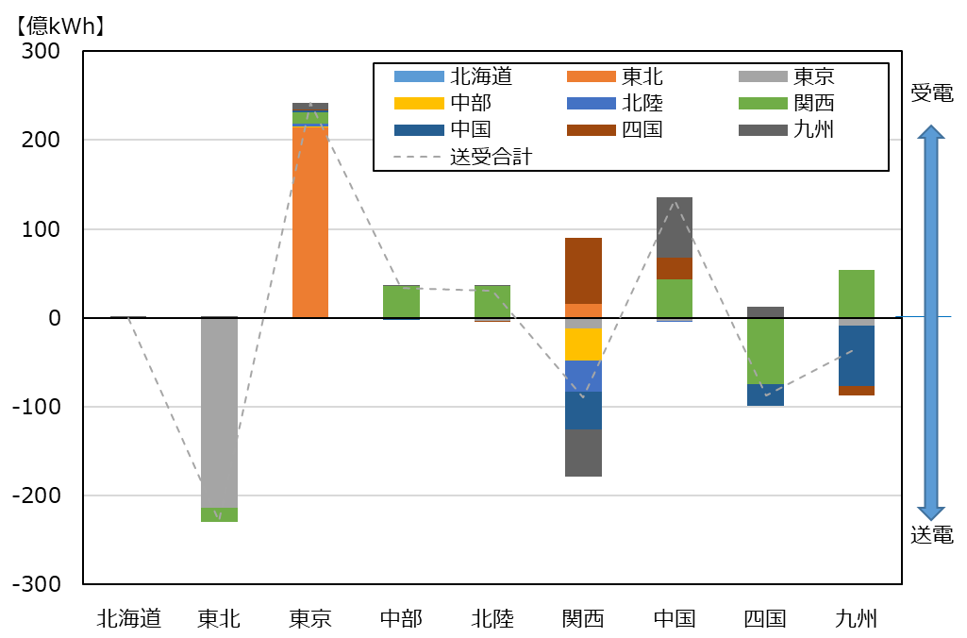
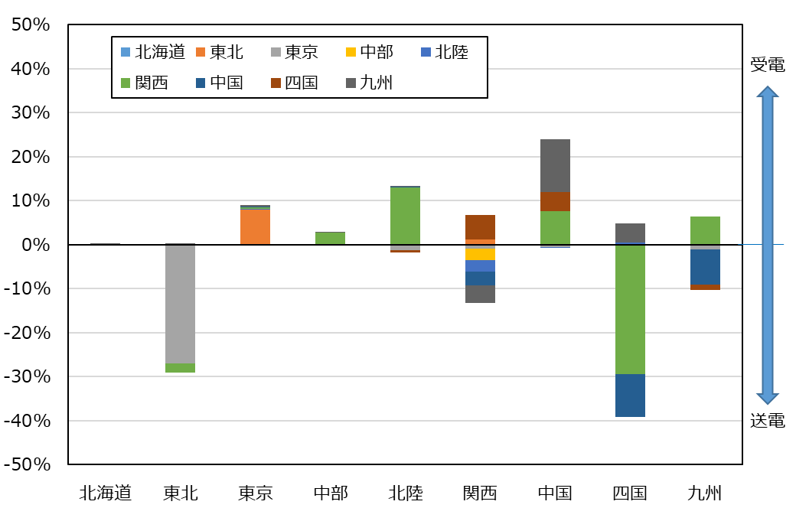

図６－１・２
事業規模（需要電力）別の小売電気事業者数 |  |  |  |  | 事業規模（需要電力）別の需要電力（積算）
 | 2023年度 | 2024年度 | 2028年度 | 2033年度 |  | 2023年度 | 2024年度 | 2028年度 | 2033年度
100万kW未満 | 664 | 662 | 658 | 658 | 100万kW未満 | 2,227 | 2,158 | 2,147 | 2,443
100万kW以上1000万kW未満 | 11 | 13 | 17 | 16 | 100万kW以上1000万kW未満 | 3,130 | 3,400 | 4,271 | 4,065
1000万kW以上 | 5 | 5 | 5 | 6 | 1000万kW以上 | 10,745 | 10,362 | 10,465 | 11,903

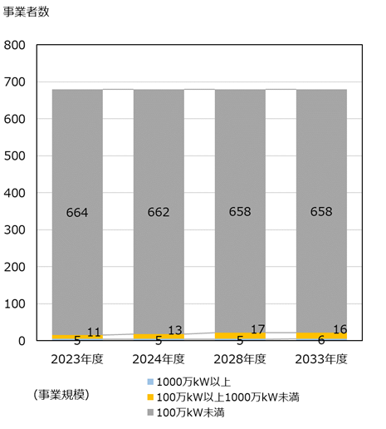
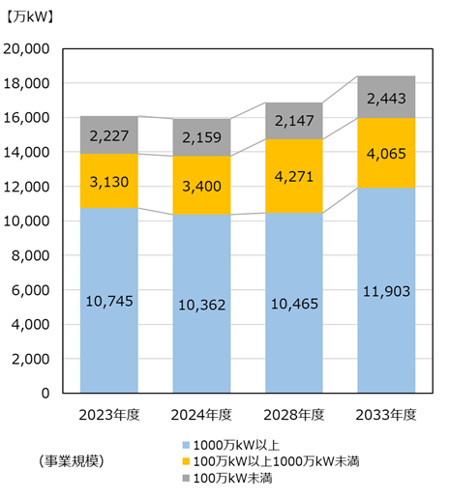

図６－３・４
事業規模（需要電力量）別の小売電気事業者数 |  |  |  |  | 事業規模（需要電力量）別の需要電力量（積算）
 | 2023年度 | 2024年度 | 2028年度 | 2033年度 |  | 2023年度 | 2024年度 | 2028年度 | 2033年度
10億kWh未満 | 638 | 639 | 635 | 632 | 10億kWh未満 | 385 | 425 | 443 | 449
10億kWh以上100億kWh未満 | 32 | 30 | 33 | 36 | 10億kWh以上100億kWh未満 | 922 | 911 | 993 | 1,163
100億kWh以上 | 10 | 11 | 12 | 12 | 100億kWh以上 | 7,199 | 7,123 | 7,374 | 7,490

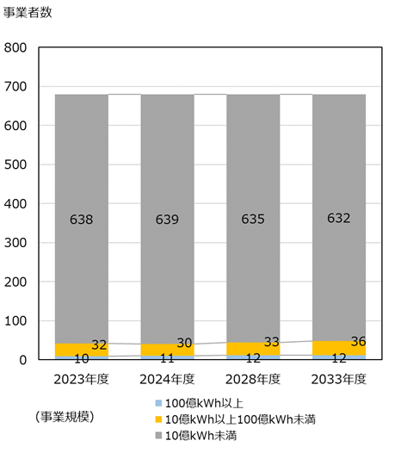
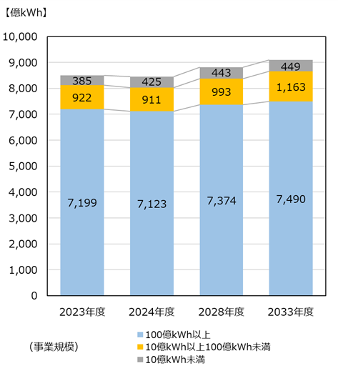

図６－５・６
事業エリア数毎の小売電気事業者比率・事業者数 |  |  |  |  |  |  |  |  |  |  | 上段：[者]，下段：[%]
 | 1エリア | 2エリア | 3エリア | 4エリア | 5エリア | 6エリア | 7エリア | 8エリア | 9エリア | 10エリア | 0エリア
事業者数 | 265 | 44 | 24 | 22 | 14 | 14 | 16 | 19 | 90 | 14 | 158
比率 | 39 | 6 | 4 | 3 | 2 | 2 | 2 | 3 | 13 | 2 | 23

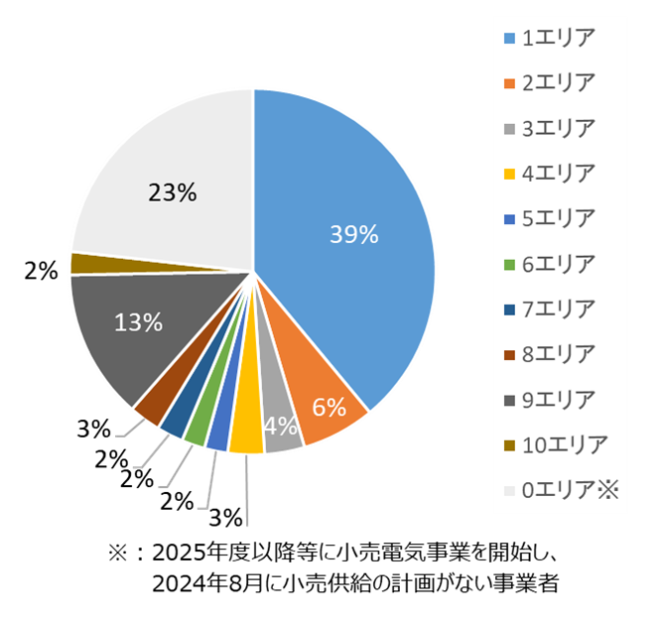
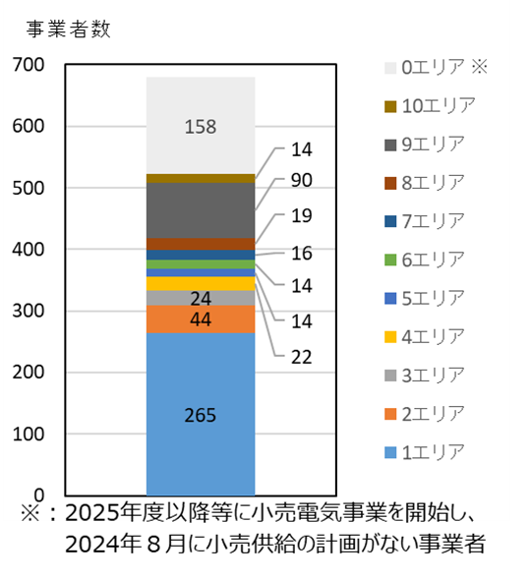

図６－７
各エリアで事業を展開する小売電気事業者数 |  |  |  |  |  |  |  |  |  |  | [者]
 | 北海道 | 東北 | 東京 | 中部 | 北陸 | 関西 | 中国 | 四国 | 九州 | 沖縄 | 全国計
2023年度事業者数（2023供給計画） | 149 | 220 | 335 | 236 | 130 | 223 | 195 | 154 | 220 | 20 | 688
2024年度事業者数（2024供給計画） | 152 | 226 | 323 | 237 | 137 | 215 | 199 | 153 | 219 | 20 | 680
差 | 3 | 6 | -12 | 1 | 7 | -8 | 4 | -1 | -1 | 0 | -8

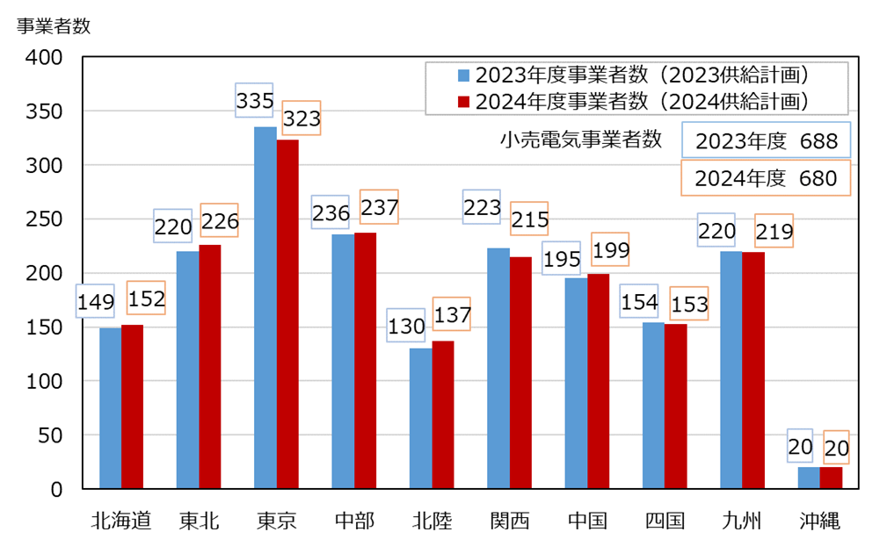

図６－８
小売電気事業者の確保済供給力（８月、送電端） |  |  |  |  |  |  |  |  |  | [万kW]
 | 2024 | 2025 | 2026 | 2027 | 2028 | 2029 | 2030 | 2031 | 2032 | 2033
需要電力（全国計） | 15,857 | 15,941 | 15,997 | 16,060 | 16,117 | 16,173 | 16,185 | 16,185 | 16,179 | 16,163
小売確保済供給力 | 12,860 | 10,119 | 6,359 | 5,524 | 5,478 | 5,019 | 4,969 | 4,959 | 4,877 | 4,869
小売確保済供給力(旧一般電気事業者等※1) | 11,048 | 8,316 | 4,312 | 3,547 | 3,500 | 3,075 | 3,044 | 3,030 | 2,959 | 2,943
小売確保済供給力(その他小売電気事業者) | 1,812 | 1,803 | 2,047 | 1,977 | 1,978 | 1,944 | 1,925 | 1,929 | 1,918 | 1,926
小売確保済供給力比率 | 81% | 63% | 40% | 34% | 34% | 31% | 31% | 31% | 30% | 30%
小売確保済供給力比率(旧一般電気事業者等※1) | 70% | 52% | 27% | 22% | 22% | 19% | 19% | 19% | 18% | 18%
小売確保済供給力比率(その他小売電気事業者) | 11% | 11% | 13% | 12% | 12% | 12% | 12% | 12% | 12% | 12%

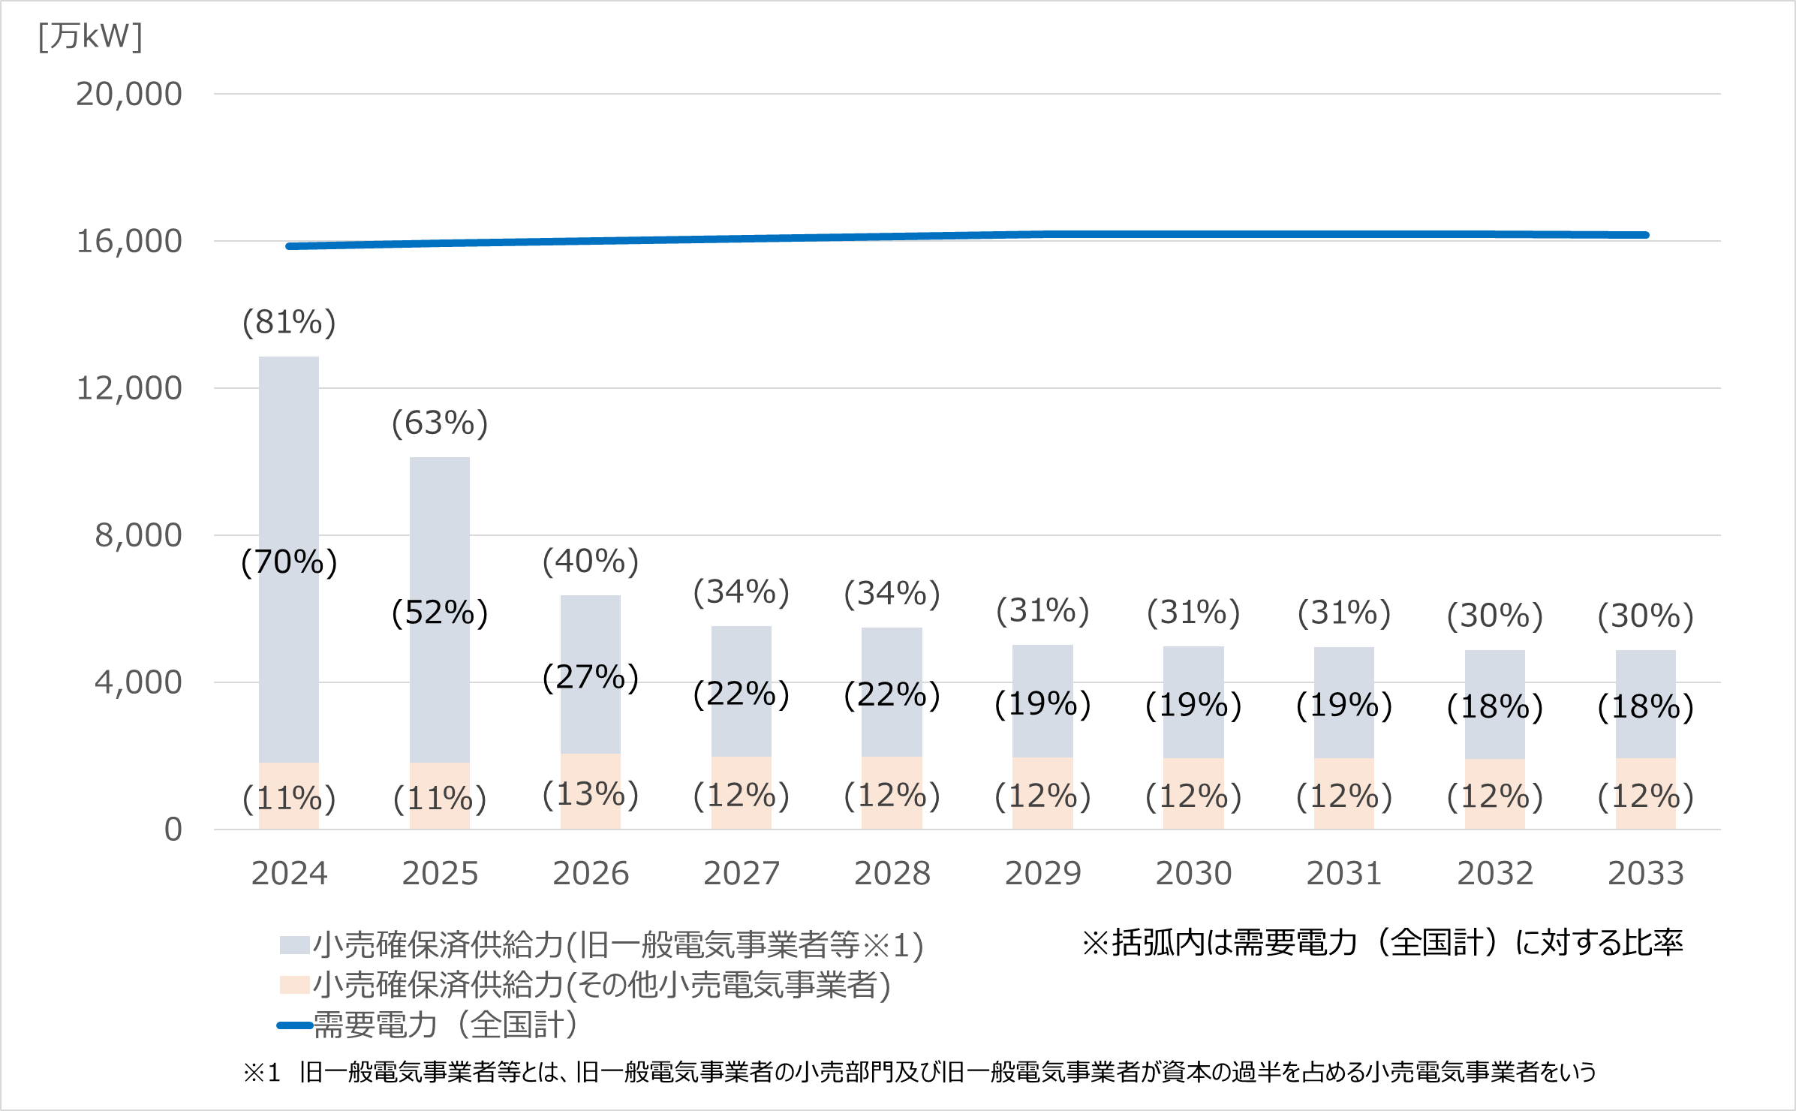

図６－９・１０
事業規模（供給電力）別の発電事業者数 |  |  |  |  | 事業規模（供給電力）別の供給電力（積算）
 | 2023年度 | 2024年度 | 2028年度 | 2033年度 |  | 2023年度 | 2024年度 | 2028年度 | 2033年度
100万kW未満 | 1,089 | 1,090 | 1,088 | 1,087 | 100万kW未満 | 2,230 | 2,561 | 2,576 | 2,626
100万kW以上1000万kW未満 | 14 | 13 | 15 | 16 | 100万kW以上1000万kW未満 | 4,288 | 3,975 | 4,479 | 4,699
1000万kW以上 | 5 | 5 | 5 | 5 | 1000万kW以上 | 10,739 | 10,615 | 10,383 | 10,132

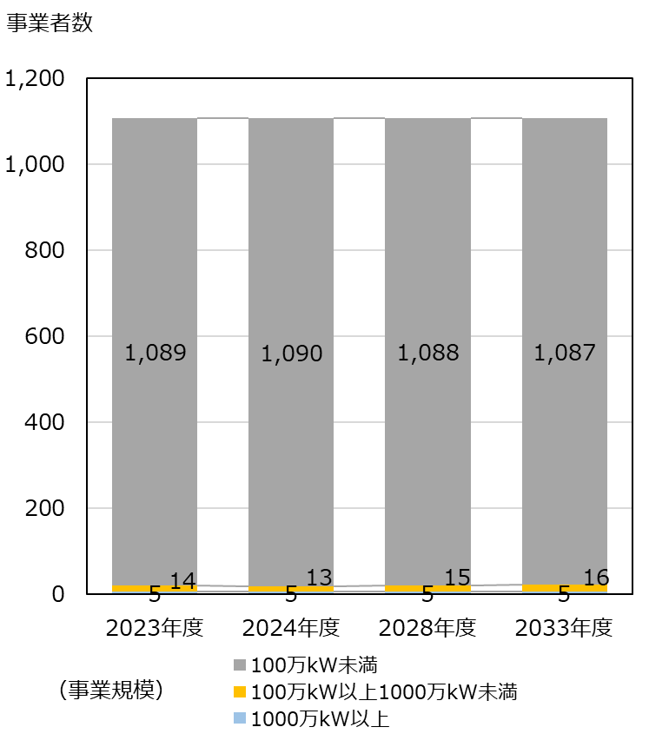
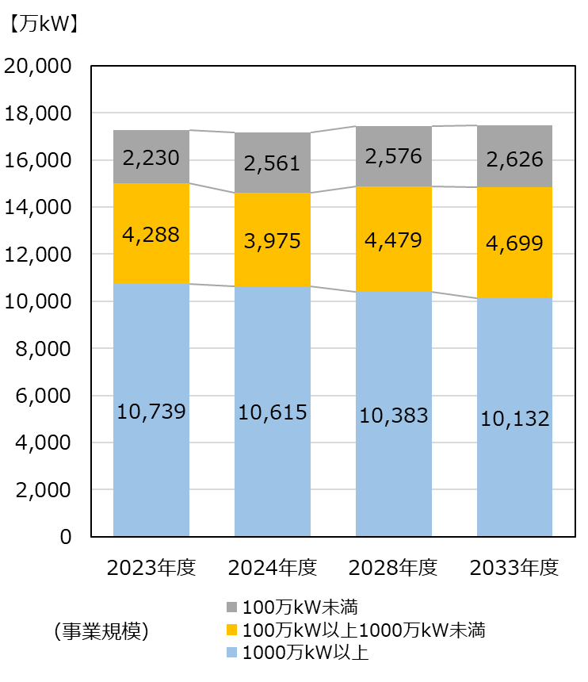

図６－１１・１２
事業規模（供給電力量）別の発電事業者数 |  |  |  |  | 事業規模（供給電力量）別の供給電力量（積算）
 | 2023年度 | 2024年度 | 2028年度 | 2033年度 |  | 2023年度 | 2024年度 | 2028年度 | 2033年度
10億kWh未満 | 1,071 | 1,066 | 1,060 | 1,057 | 10億kWh未満 | 908 | 991 | 1,118 | 1,134
10億kWh以上100億kWh未満 | 26 | 32 | 37 | 40 | 10億kWh以上100億kWh未満 | 1,066 | 1,352 | 1,348 | 1,439
100億kWh以上 | 11 | 10 | 11 | 11 | 100億kWh以上 | 6,145 | 5,732 | 5,503 | 5,093

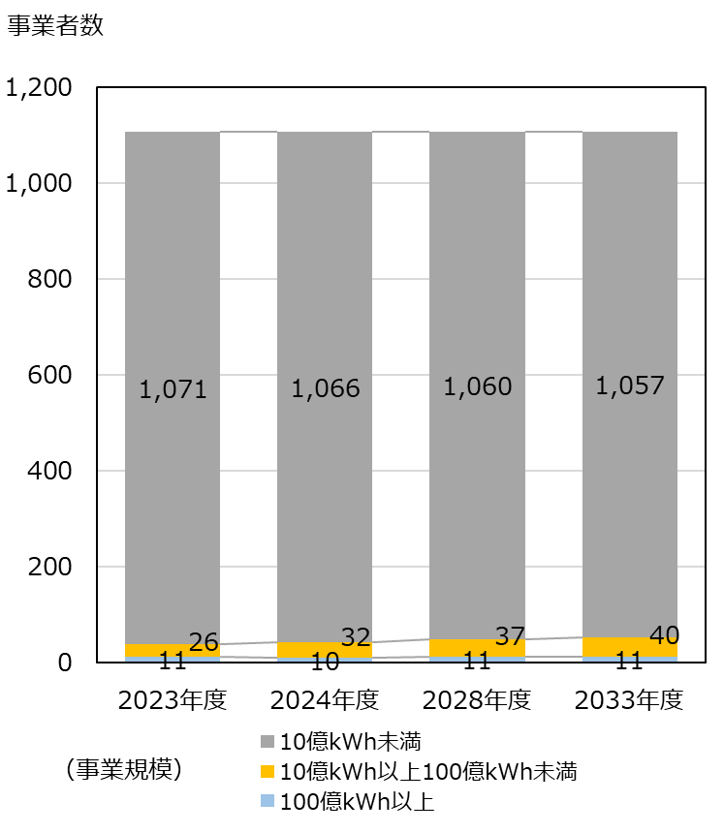
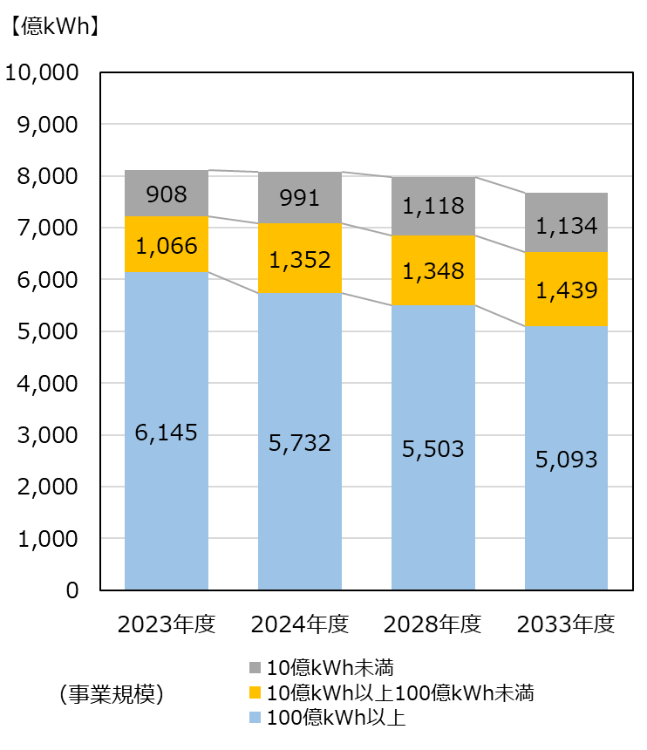

図６－１３
発電種別毎の発電事業者数 |  |  |  |  |  |  | [者]
 | 太陽光のみ | 風力のみ | 新エネのみ ※1 | 水力のみ | 火力のみ | 上記以外の事業者 ※2 | 設備計上なし ※3
事業者数 | 595 | 111 | 121 | 21 | 57 | 92 | 111
前年差 （グラフ用） | (+34) | (+6) | (+10) | (+1) | (+1) | (△2) | (+18)

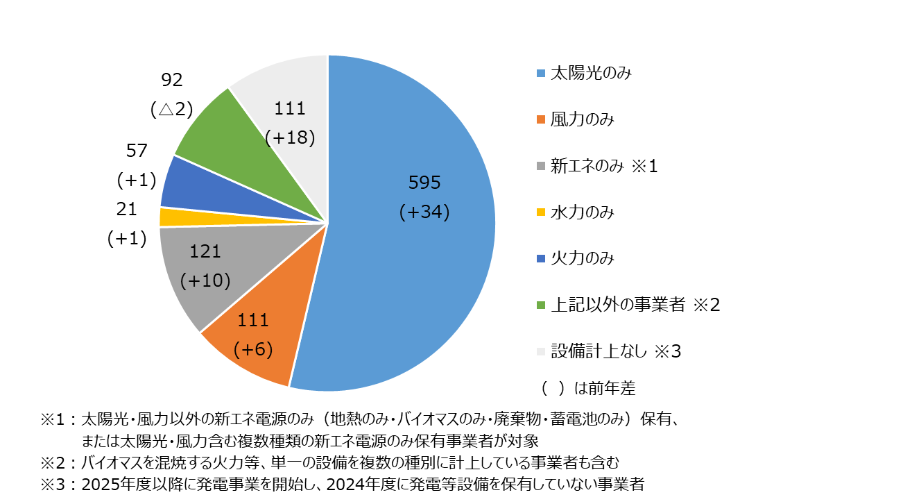

図６－１４・１５
事業エリア数毎の発電事業者比率・事業者数
 | 1エリア | 2エリア | 3エリア | 4エリア | 5エリア | 6エリア | 7エリア | 8エリア | 9エリア | 10エリア | 0エリア
事業者数 | 799 | 48 | 36 | 28 | 22 | 21 | 15 | 6 | 6 | 1 | 126
比率 | 72 | 4 | 3 | 3 | 2 | 2 | 1 | 1 | 1 | 0 | 11

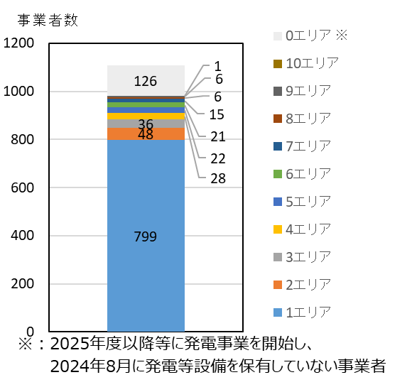
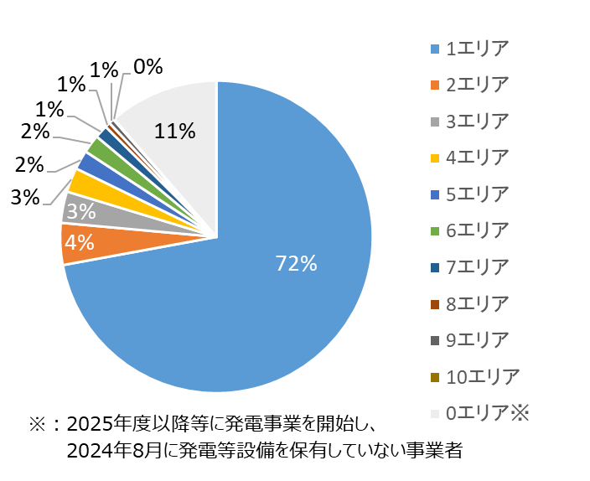

図６－１６
各エリアで事業を展開する発電事業者数 |  |  |  |  |  |  |  |  |  |  | [者]
 | 北海道 | 東北 | 東京 | 中部 | 北陸 | 関西 | 中国 | 四国 | 九州 | 沖縄 | 全国計
2023年度事業者数（2023供給計画） | 110 | 265 | 304 | 149 | 46 | 137 | 164 | 70 | 228 | 7 | 1,040
2024年度事業者数（2024供給計画） | 123 | 294 | 320 | 156 | 47 | 142 | 168 | 74 | 237 | 7 | 1,108
差 | 13 | 29 | 16 | 7 | 1 | 5 | 4 | 4 | 9 | 0 | 68
